Titel
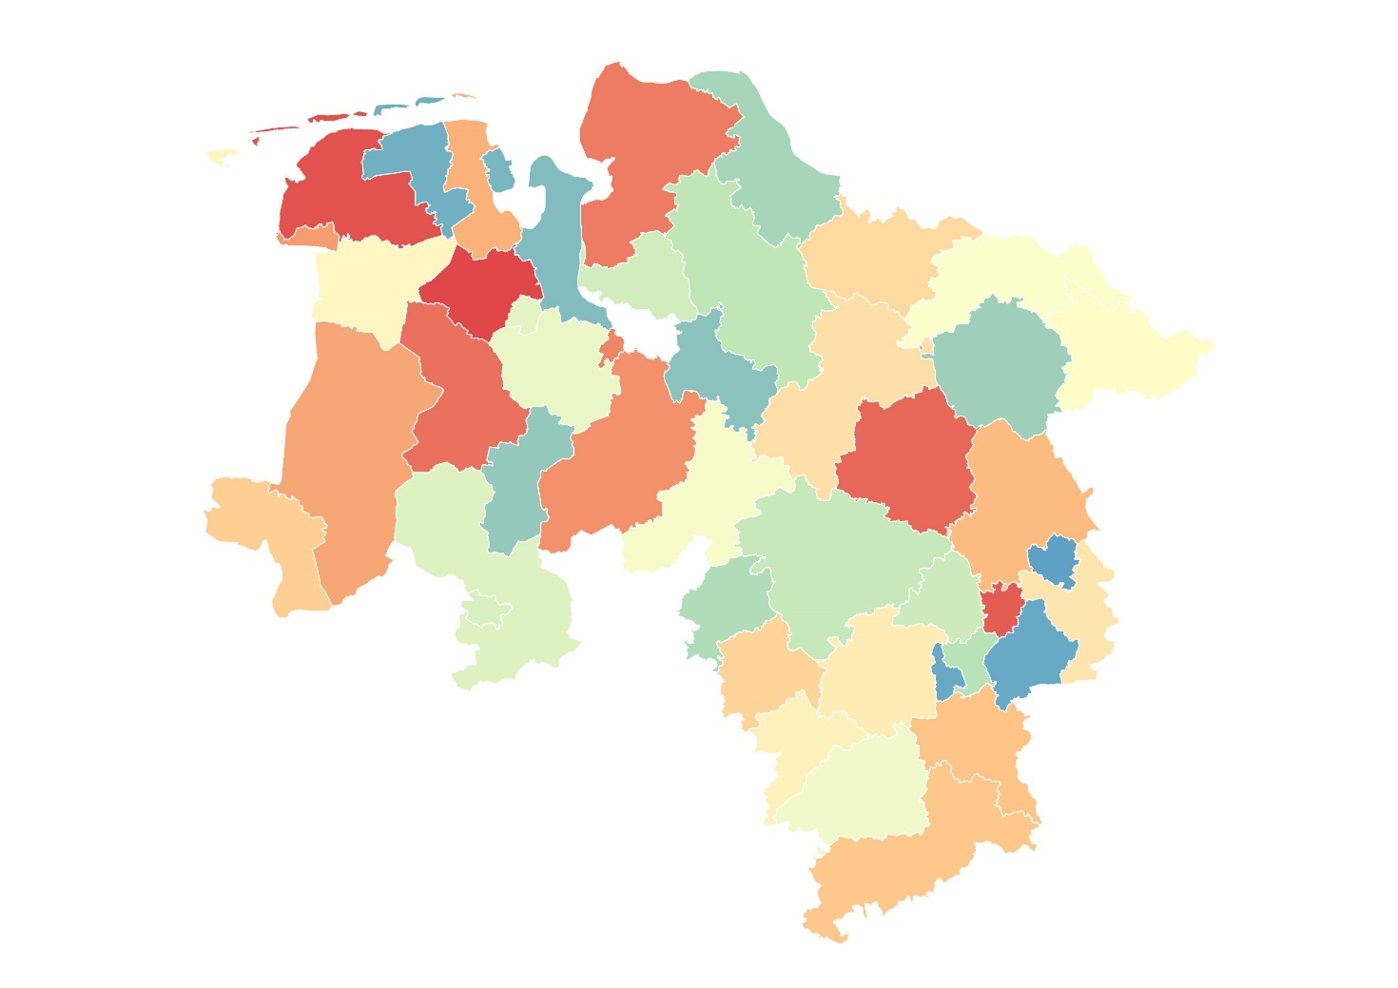 | Statistische Berichte Niedersachsen | Zeilenende
 | Landesamt für Statistik Niedersachsen | Zeilenende
 | Titelbild: Darstellung Kreisgrenzen Niedersachsen | Zeilenende
 | C I 1 / S 1 - j / 2019 | Zeilenende
 | Flächenerhebung zum Stichtag 31. Dezember 2019 in Niedersachsen nach Art der tatsächlichen Nutzung | Zeilenende
 |  | Zeilenende
 |  | Zeilenende
Spaltenende | Spaltenende | Seitenende

Karte 1.1
Zum Inhaltsverzeichnis | Zeilenende
1.1 Anteil der Siedlungsfläche an der Bodenfläche in Niedersachsen nach Kreisen | Zeilenende
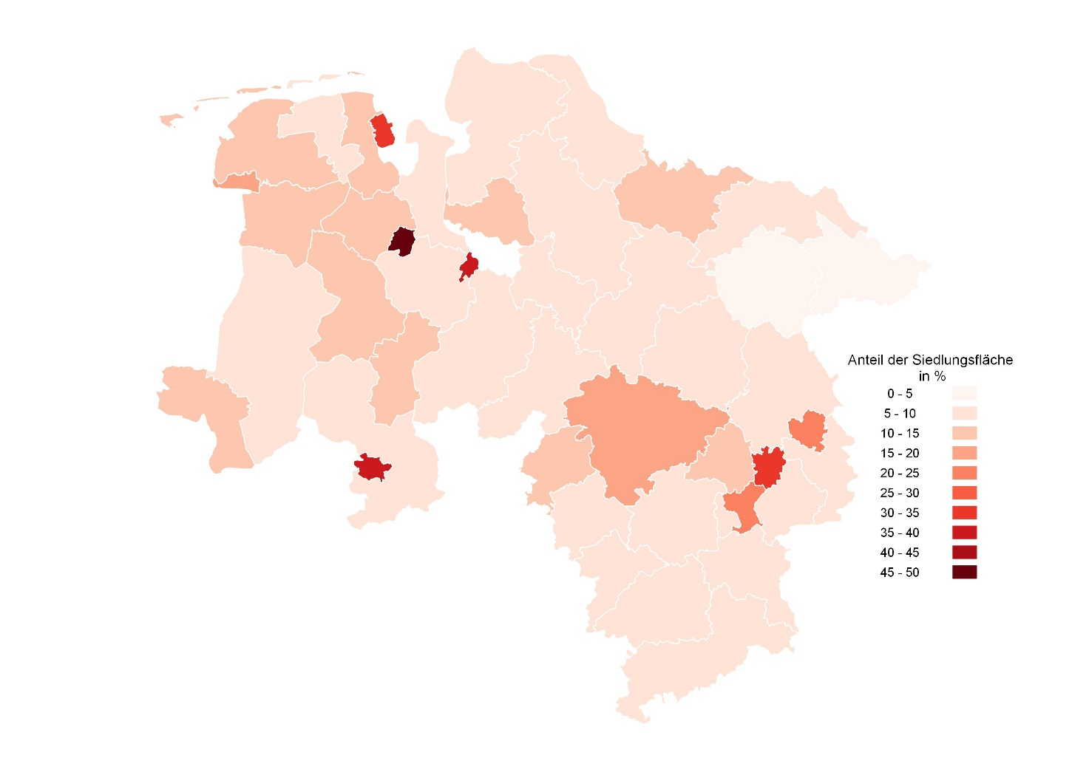 Kartendarstellung zum Anteil der Siedlungsfläche an der Bodenfläche in Niedersachsen nach Kreisen | Zeilenende
Spaltenende | Tabellenende

Karte 2.1
Zum Inhaltsverzeichnis | Zeilenende
2.1 Anteil der Vegetationsfläche an der Bodenfläche in Niedersachsen nach Kreisen | Zeilenende
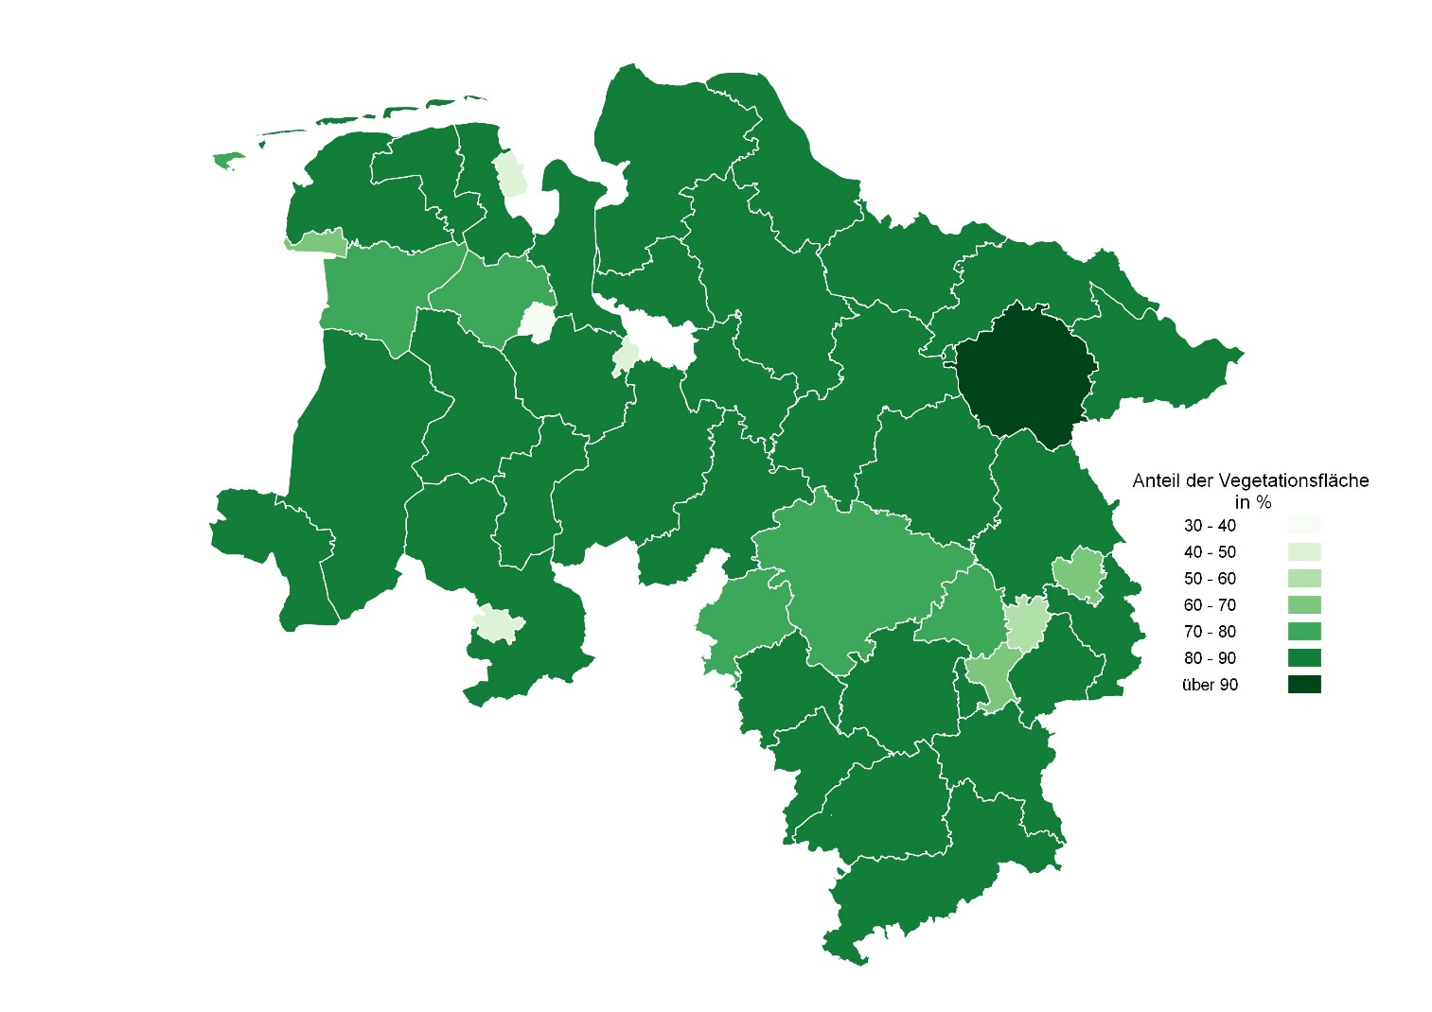 Kartendarstellung zum Anteil der Vegetationsfläche an der Bodenfläche in Niedersachsen nach Kreisen | Zeilenende
Spaltenende | Tabellenende

Karte 3.1
Zum Inhaltsverzeichnis | Zeilenende
3.1 Anteil der Verkehrsfläche an der Bodenfläche in Niedersachsen nach Kreisen | Zeilenende
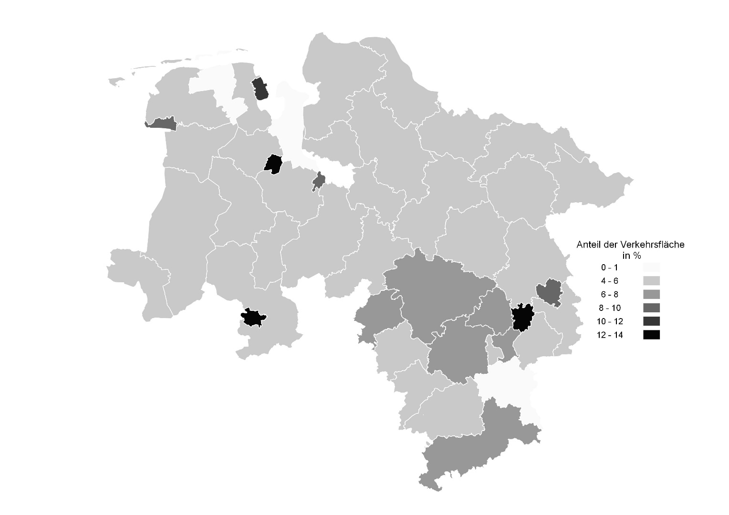 Kartendarstellung zum Anteil der Verkehrsfläche an der Bodenfläche in Niedersachsen nach Kreisen | Zeilenende
Spaltenende | Tabellenende

Karte 4.1
Zum Inhaltsverzeichnis | Zeilenende
4.1 Anteil der Gewässerfläche an der Bodenfläche in Niedersachsen nach Kreisen | Zeilenende
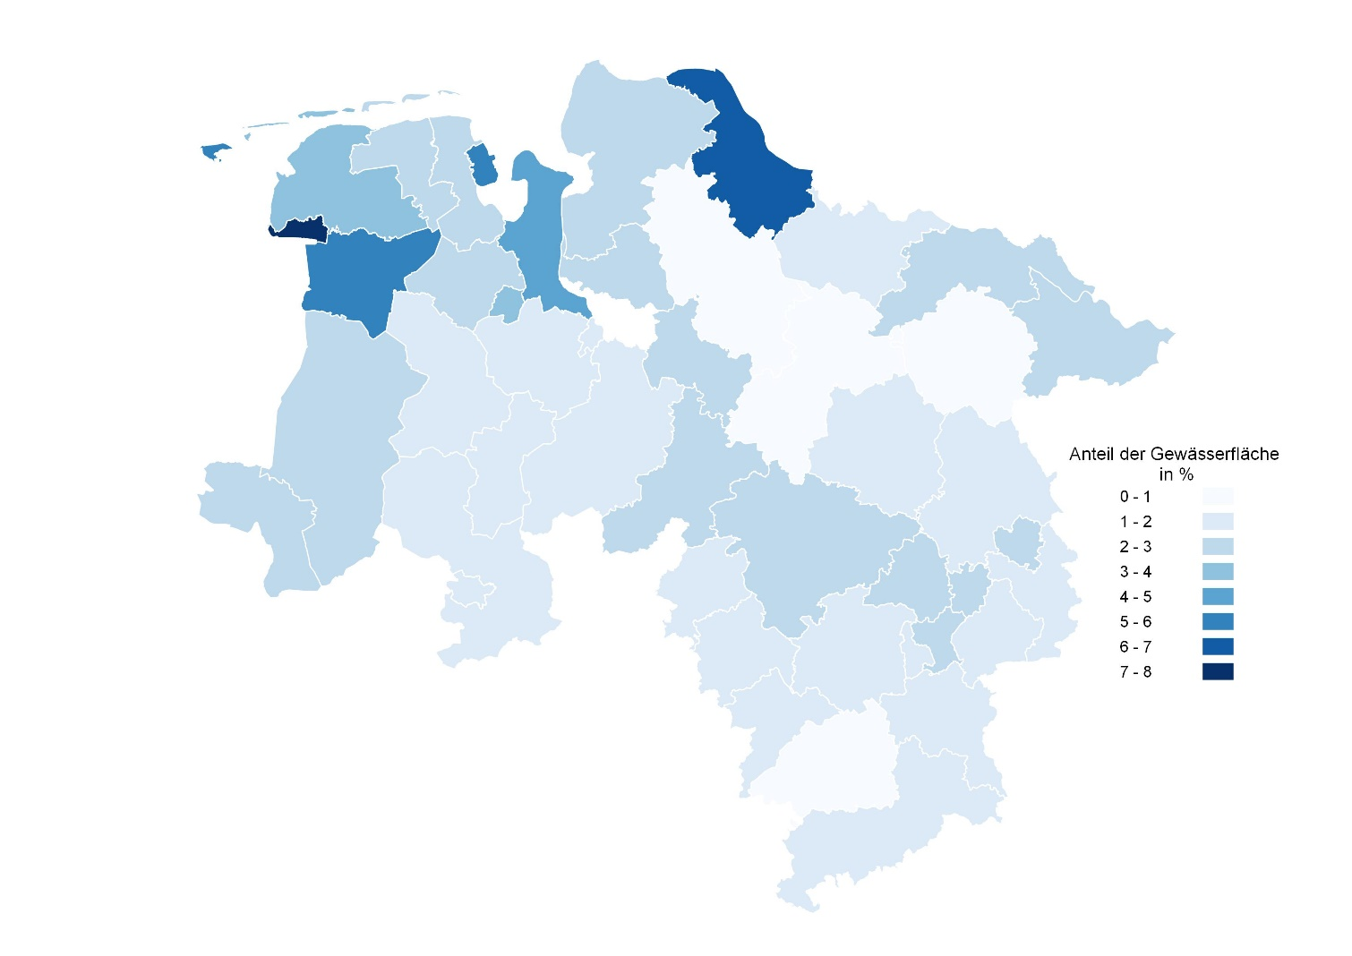 Kartendarstellung zum Anteil der Gewässerfläche an der Bodenfläche in Niedersachsen nach Kreisen | Zeilenende
Spaltenende | Tabellenende

